Ark1
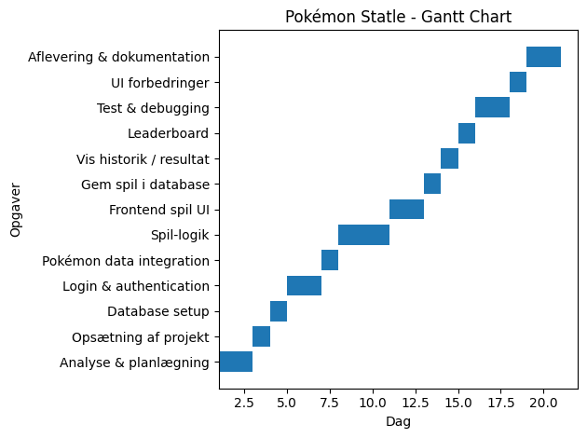
Task | Start Day | Duration
Analyse & planlægning | 1 | 2
Opsætning af projekt | 3 | 1
Database setup | 4 | 1
Login & authentication | 5 | 2
Pokémon data integration | 7 | 1
Spil-logik | 8 | 3
Frontend spil UI | 11 | 2
Gem spil i database | 13 | 1
Vis historik / resultat | 14 | 1
Leaderboard | 15 | 1
Test & debugging | 16 | 2
UI forbedringer | 18 | 1
Aflevering & dokumentation | 19 | 2

